1GD-FR-0020
 |  |  |  |  |  |  | PROCESO DE GESTIÓN DOCUMENTAL |  |  |  |  |  |  |  |  | POLICÍA NACIONAL
Código:1GD-FR-0020
Fecha: 04/07/2018 |  |  |  |  |  |  | DIAGNÓSTICO INTEGRAL PARA LOS ARCHIVOS DE LA POLICÍA NACIONAL
Versión: 0

CIUDAD: Bogotá D.C. |  |  |  |  |  |  |  |  |  | FECHA ELABORACIÓN DEL DIAGNÓSTICO |  |  |  |  |  |  | 19 |  | 5 |  |  | 2021
RESPONSABLE DEL DILIGENCIAMIENTO: TEA21. IRMA YOLANDA PINEDA PUERTO
A. IDENTIFICACIÓN
CÓDIGO Y NOMBRE DE LA UNIDAD: 1.4 OFICINA DE COMUNICACIONES ESTRATÉGICAS
FECHA DE CREACIÓN DE LA UNIDAD: 30/06/1966 |  |  |  |  |  |  |  |  |  | ACTO ADMINISTRATIVO DE CREACIÓN DE LA UNIDAD: DECRETO 1667 DEL 30/06/1966
DIRECCIÓN DE LA UNIDAD: Carrera 59 Nº 26-21 CAN |  |  |  |  |  |  |  |  |  | ACTO ADMINISTRATIVO VIGENTE DE LA UNIDAD: Resolución 01188 del 27 de marzo de 2017
CORREO ELECTRÓNICO DE LA UNIDAD: coest.jefat@policia.gov.co |  |  |  |  |  |  |  |  |  | TELÉFONO: 5159361 - 5159367 |  |  |  |  |  |  |  | IP: 9361 - 9358 - 9367
A.1 DIRECTOR, COMANDANTE O JEFE DE LA UNIDAD:
NOMBRE: |  |  | MARÍA EMMA CARO ROBLES
GRADO: |  |  | CORONEL
CARGO: |  |  | JEFE OFICINA DE COMUNICACIONES ESTRATÉGICAS
TIEMPO EN EL CARGO: |  |  |  | 0 AÑOS - 3 MES - 16 DÍAS
A.2 ADMINISTRACIÓN DEL ARCHIVO
Jefe Grupo de Gestión Documental
NOMBRES Y APELLIDOS: N/A |  |  |  |  |  |  |  |  |  | CAPACITACIÓN O CURSOS EN GESTIÓN DOCUMENTAL Y ARCHIVÍSTICA
GRADO:
CARGO:
TIEMPO EN EL PROCESO DE GESTIÓN DOCUMENTAL (Años, Meses, Días)
TIEMPO EN LA INSTITUCIÓN (Años, Meses, Días)
CORREO INSTITUCIONAL:
No. CELULAR:
No IP DE LA OFICINA Y/O GRUPO
CONDICIÓN MÉDICO LABORAL:
Funciones del Jefe Grupo de Gestión Documental
1
2
3
4
5
6
7
Responsable Archivo Central
NOMBRES Y APELLIDOS: IRMA YOLANDA PINEDA PUERTO |  |  |  |  |  |  |  |  |  | CAPACITACIÓN O CURSOS EN GESTIÓN DOCUMENTAL Y ARCHIVÍSTICA
GRADO: TEA21 |  |  |  |  |  |  |  |  |  | 1 | CURSO BÁSICO GESTIÓN DOCUMENTAL
CARGO: RADICADORA |  |  |  |  |  |  |  |  |  | 2 | CURSO ORGANIZACIÓN DOCUMENTAL
TIEMPO EN EL PROCESO DE GESTIÓN DOCUMENTAL (2 Años, 1 Meses, 25 Días) |  |  |  |  |  |  |  |  |  | 3 | LEGISLACION DOCUMENTAL EN EL ENTORNO LABORAL
TIEMPO EN LA INSTITUCIÓN (25 Años, 1 Meses, 19 Días) |  |  |  |  |  |  |  |  |  | 4 | ADMINISTRACIÓN DOCUMENTAL EN EL ENTORNO LABORAL
CORREO INSTITUCIONAL: irma.pineda@correo.policia.gov.co |  |  |  |  |  |  |  |  |  | 5 | FUNDAMENTOS BÁSICOS DE GESTIÓN DOCUMENTAL AGN
No. CELULAR: 3115466983
No IP DE LA OFICINA Y/O GRUPO 5159367 IP 9367
CONDICIÓN MÉDICO LABORAL: Apta
Funciones del Responsable Archivo Central
1 | Encargada de supervisar el desarrollo de las actividades establecidas para la conservación del acervo documental de acuerdo con la Ley General de Archivo, preservando los niveles de seguridad y confidencialidad de la información.
2 | Verificar el cumplimiento a los lineamientos del proceso de gestión documental, respecto al control de registros para que se ejecuten las directrices y regulaciones de los entes competentes.
3
4
5
6
7
TALENTO HUMANO
GRADO | APELLIDOS Y NOMBRES |  |  |  |  | CÉDULA | CARGO ACTUAL | No. De Celular | TIEMPO DE SERVICIO EN LA UNIDAD |  |  | TIEMPO EN EL PROCESO DE GESTIÓN DOCUMENTAL |  |  | NIVEL ACADÉMICO |  |  |  |  | CONDICIÓN MÉDICO LABORAL
 |  |  |  |  |  |  |  |  | Años | Meses | Días | Años | Meses | Días
TEA21 | IRMA YOLANDA PINEDA PUERTO |  |  |  |  | 40037645 | Radicadora | 3115466983 | 25 | 1 | 19 | 2 | 1 | 25 | Técnico |  |  |  |  | Apto

A.3 NIVEL Y TIPO DE ARCHIVO
NIVEL DE LA UNIDAD |  |  |  |  |  | Asesor |  | Control |  | Operativo |  |  |  | Administrativo |  |  |  |  | Docente
 |  |  |  |  |  | X
JURISDICCIÓN |  |  |  |  |  | Dirección |  |  | Oficina Asesora |  |  | Región |  | Metropolitana |  | Departamento |  |  | Escuela de Policía |  |  |  | Centro de Instrucción
 |  |  |  |  |  |  |  |  | X
MISIÓN DE LA UNIDAD |  |  |  |  |  | Asesorar, definir y gestionar el diseño y formulación de políticas y lineamientos que fortalezcan la comunicación pública en la Policía Nacional, mediante el desarrollo de la Estrategia de Comunicación Institucional, para contribuir con el mejoramiento de la credibilidad, confianza y posicionamiento insitucional.
SISTEMA DE ARCHIVO |  |  |  |  |  | Centralizado |  |  |  |  |  |  | Descentralizado
 |  |  |  |  |  | X
CLASES DE ARCHIVOS |  |  |  |  |  | Archivo de Gestión |  | Archivo de Central |  | Archivo Intermedio |  |  | Archivo Histórico |  |  | Número de Depósitos
 |  |  |  |  |  | X |  | X |  |  |  |  |  |  |  | 1
NÚMERO DE DEPENDENCIAS |  |  |  |  |  | Operativas |  |  |  |  |  |  |  | Administrativas
 |  |  |  |  |  |  |  |  |  |  |  |  |  | 12
SERVICIOS QUE PRESTA |  |  |  |  |  | EL GRUPO DE GESTIÓN DOCUMENTAL - ARCHIVO CENTRAL PRESTA LOS SIGUIENTES SERVICIOS
 |  |  |  |  |  | 1 | Asesorías y Acompañamientos |  |  |  |  | Periodicidad |  | Semanal | Cantidad |  | 4 | Origen |  | Interno
 |  |  |  |  |  | 2 | Prestamos y Consultas de Documentos |  |  |  |  |  |  | Anual |  |  | 2 |  |  | Interno
 |  |  |  |  |  | 3 | Transferencias Documentales |  |  |  |  |  |  | Anual |  |  | 12 |  |  | Interno
 |  |  |  |  |  | 4 | Inspecciones Judiciales |  |  |  |  |  |  | Anual |  |  | 0
 |  |  |  |  |  | 5 | Requerimientos / Solicitudes |  |  |  |  |  |  | Semanal |  |  | 0
 |  |  |  |  |  | 6
 |  |  |  |  |  | 7
 |  |  |  |  |  | PROCESOS TÉCNICOS DE REPROGRAFÍA DESARROLLADOS
 |  |  |  |  |  | DIGITALIZACIÓN | Unidad de Conservación | Periodicidad | Cantidad | MICROFILMACIÓN |  |  | Soporte |  |  |  | Periodicidad |  |  | Cantidad
 |  |  |  |  |  |  | No Aplica | No Aplica | 0 |  |  |  | No Aplica |  |  |  | No Aplica |  |  | 0
 |  |  |  |  |  |  | Almacenamiento y Administración
 |  |  |  |  |  |  | No Aplica
A.4 PRESUPUESTO ANUAL DEL ARCHIVO
PROPIO: $ 0 |  |  |  |  |  |  | ASIGNADO POR LA DEPENDENCIA: $ 833.000 |  |  |  | SEGÚN NECESIDADES: $ 0 |  |  |  |  |  |  | OTRO: $ 0
ASIGNACIÓN DE RUBROS PARA EL ARCHIVO: |  |  |  |  |  |  |  |  | $ 833,000
Materiales de consumo: |  |  |  |  |  |  |  |  | $ 0
Personal: |  |  |  |  |  |  |  |  | $ 0
Proceso de Reprografía (Digitalización o Microfilmación) (Insumos) |  |  |  |  |  |  |  |  | $ 0
Conservación o Preservación: |  |  |  |  |  |  |  |  | $ 0
Mantenimiento: |  |  |  |  |  |  |  |  | $ 0
Capacitación: |  |  |  |  |  |  |  |  | $ 0
Equipos: |  |  |  |  |  |  |  |  | $ 833,000
Organización: |  |  |  |  |  |  |  |  | $ 0
Otro (cual): |  |  |  |  |  |  |  |  | $ 0
B. INFRAESTRUCTURA
ASPECTOS A TENER EN CUENTA
Los edificios y locales destinados como sedes de archivos deberán cumplir con las condiciones de edificación, almacenamiento, medio ambiental, de seguridad y de mantenimiento que garanticen la adecuada conservación de los acervos documentales (Acuerdo 049 del 05/05/2000 "Por el cual se desarrolla el artículo 61 del capítulo 7º de conservación documentos el reglamento general de archivos sobre "condiciones de edificios y locales destinados a archivos".)

B1. DATOS GENERALES Y UBICACIÓN DEL DEPÓSITO DE ARCHIVO
Fecha de Construcción |  |  |  |  |  |  | Fecha y Número del Acto Administrativo de su construcción |  | Condición Legal del Bien Inmueble |  |  |  | Ubicación Especifica |  |  | Ubicación Geográfica
Día |  |  | Mes |  | Año |  |  |  |  |  |  |  |  |  |  | Zona |  | Punto cardinal |  |  | Unidad Administrativa
4 |  |  | 2 |  | 1980 |  | Año 1979, Contrato No. 090/79 Construcción y cimentaciones del edificio de la Dirección General. |  | Propio (Institución) |  |  |  | En la sede principal de la unidad (Interna) |  |  | Urbana |  | Occidente |  |  | Barrio
...
 |  |  |  |  |  |  |  | Cantidad | Accesorio |  |  |  |  | Cantidad | Accesorio |  |  |  |  |  |  | Cantidad
 |  |  |  |  |  |  |  | 1 | Termohigrómetros |  |  |  |  | 2 | Puestos de Trabajo |  |  |  |  |  |  | 1
 |  |  |  |  |  |  |  | 0 | Equipos de Computo |  |  |  |  | 1 | Teléfonos |  |  |  |  |  |  | 1
 |  |  |  |  |  |  |  | 0 | Escáneres |  |  |  |  | 0 | Unidades de Conservación (Cajas) |  |  |  |  |  |  | 249
 |  |  |  |  |  |  |  | 0 | Impresoras |  |  |  |  | 0 | Unidades de Conservación (Carpetas y libros) |  |  |  |  |  |  | 1433
 |  |  |  |  |  |  |  | 0 | Fotocopiadoras |  |  |  |  | 0 | Equipos de Microfilmación |  |  |  |  |  |  | 0
...
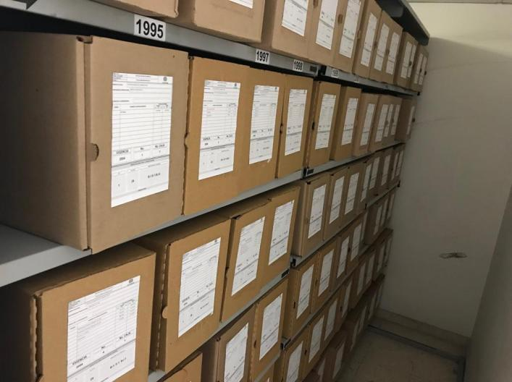
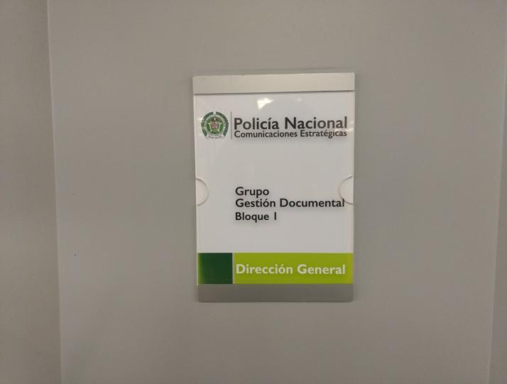
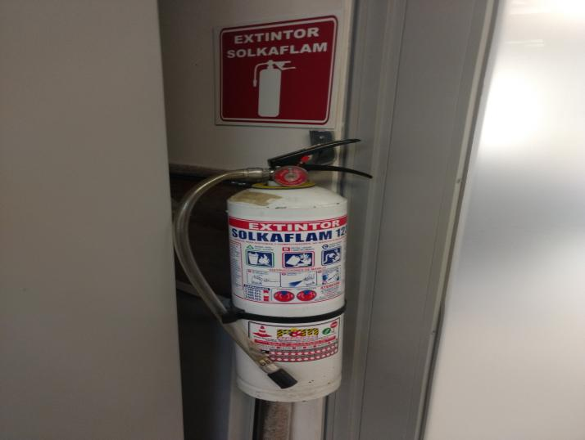

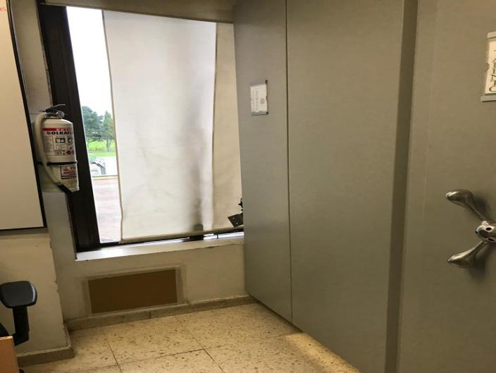
...
 |  |  |  |  |  |  | Oficina de Comunicaciones Estratégicas |  |  |  | DEPENDENCIA PRODUCTORA: |  |  |  | Comunicaciones Estratégicas
...
 |  |  |  |  |  | Cantidades de Unidades de Conservación Cajas |  | Cantidad Soporte Documental
 |  | 1 | 1 | 2018 |  | 41 |  | Archivo de Gestión | Papel (carpetas) | Análogo | Digital | Planos | Libros | Videos | Fotografías |  | Cintas |  | Microfilmes |  | Magnéticos y ópticos
 |  | 13 | 5 | 2021 |  |  |  |  | 258 | 0 | 0 | 0 | 3 | 0 | 0 |  | 0 |  | 0 |  | 0
 |  | 18 | 7 | 1995 |  | 249 |  | Archivo Central | Papel (carpetas) | Análogo | Digital | Planos | Libros | Videos | Fotografías |  | Cintas |  | Microfilmes |  | Magnéticos y ópticos
 |  | 31 | 12 | 2017 |  |  |  |  | 1365 | 0 | 0 | 0 | 68 | 0 | 0 |  | 0 |  | 0 |  | 0
...
 |  |  |  |  | Ha realizado Eliminación documental |  |  | Cuentan con las actas de eliminación documental |  |  | Material Eliminado
 |  |  |  |  | SI | NO | Causa |  |  |  | Papel (carpetas) | Análogo | Digital | Planos | Libros | Videos | Fotografías |  | Cintas | Pergaminos | Microfilmes
 |  |  |  |  |  |  |  | SI | NO | Número y Fecha del Acta
 |  |  |  |  | X |  | Por cumplir con el tiempo de retención de acuerdo a TRD | X |  | Acta No. 445 del 29/12/2015 | X
...
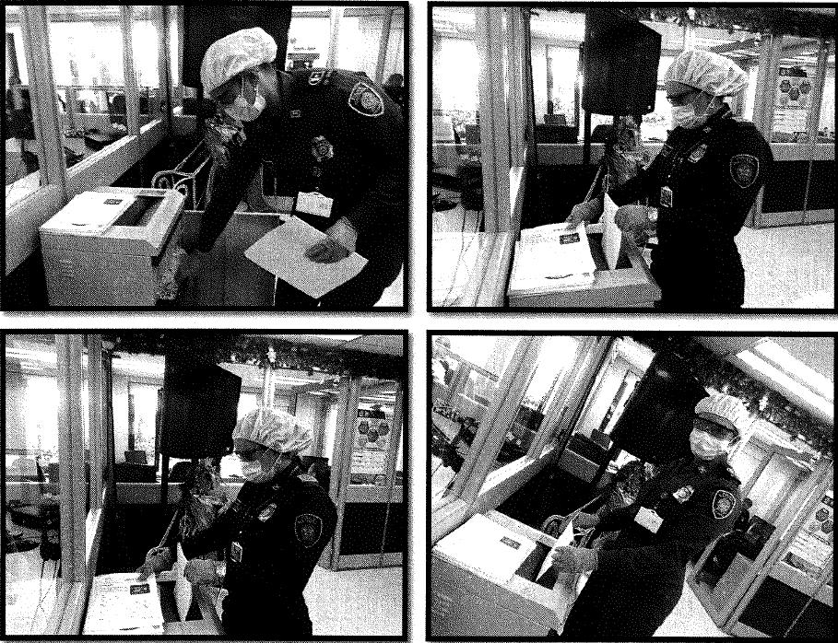
...
 |  |  |  |  | Se ha presentado pérdida de información |  |  |  |  |  |  |  |  |  |  | Se dejo precedente de la pérdida (Informe de Novedades, inventarios, actas de comité, etc.) |  |  |  |  | Especifique la cantidad de información pérdida en la unidad, en metros lineales (correspondiente a 4 cajas por metro lineal)
 |  |  |  |  | SI | NO | Causa
 |  |  |  |  |  |  |  |  |  |  |  |  |  |  |  | SI | NO | Número y fecha del soporte generado
 |  |  |  |  |  | X | No Aplica
...
B. Inspección y mantenimiento de sistemas de almacenamiento e instalaciones físicas |  |  |  |  |  |  | Archivo Central |  |  | Desde marzo del año anterior, por disposición de la Jefatura de esta Oficina Asesora se realizó el traslado de los acervos documentales que hacen parte del Archivo Central (1995 al 2017), al Grupo de Soporte y Apoyo, donde se adecuó un lugar con la estantería y la infraestructura física destinada para este archivo, igualmente se determinó que el espacio utilizado en la actualidad es insuficiente para albergar la documentaciòn acumulada y su natural incremento, adicional no cumple con los requisitos establecidos en el Acuerdo 049 de 2000, en lo relacionado con las condiciones de edificación, almacenamiento y de seguridad que garanticen la adecuada conservaciòn de los acervos documentales. Por lo cual con fecha 12 de marzo de 2021 se solicitó a la Secretaría General, mediante Comunicado Oficial No. S-2021-000763-COEST, un lugar en las instalaciones del Archivo General para la conservación del archivo central y según Comunicado Oficial GS-2021-015451-SEGEN de fecha 16 de abril de 2021, la Secretaría General consideró viable atender el requerimiento, indicando que la administración documental continuará a cargo de esta Oficina Asesora. Por lo anterior, se están adelantando las acciones pertinentes para efectuar el traslado del archivo en coordinación con el Archivo General, al lugar autorizado por la Secretaría General. |  |  | Adquisición mediante recurso asignado al Sistema de Gestión de Seguridad y Salud en el Trabajo de COEST - Plan de Necesidades 2021 COEST - instalación de bandas antideslizantes fluorescentes, para disponer la señalización necesaria para el archivo central y la Oficina de Comunicaciones Estratégicas. |  |  | Trimestral |  |  |  |  | Según Comunicado Oficial GS-2021-015451-SEGEN de fecha 16 de abril de 2021, la Secretaría General consideró viable conceder un espacio en las instalaciones del Archivo General, para ubicar el Archivo Central de esta Oficina Asesora, por lo cual se están adelantando las acciones pertinentes para efectuar el traslado.
E. Almacenamiento y re-almacenamiento |  |  |  |  |  |  | Archivo Central |  |  | Se realizó el cambio de aproximadamente cien (100) unidades documentales (cajas), cumpliendo con los estándares y normas de calidad establecidas por el AGN. |  |  | Informe Comunicado Oficial No. GS-2021-001382-COEST/14-05-2021 |  |  | Semestral |  |  |  |  | Fue necesario realizar el cambio de cajas, como requisito para el traslado del Archivo Central a las instalaciones del Archivo General, donde la documentación debe conservarse de manera óptima, siguiendo la normativa establecida.
F. Prevención de emergencias y atención de desastres. |  |  |  |  |  |  | Archivo Central |  |  | Se realizó socialización del Plan de Prevención de emergencias y atención de desastres Archivo Central – Oficina de Comunicaciones Estratégicas COEST, por parte de Gestión Documental al personal que integra la Oficina, donde se enfatizó sobre la importancia de implementar el Plan de Acción y Reacción, necesario para efectuar una respuesta rápida y oportuna en caso de presentarse alguna emergencia que implique peligro para los documentos que hacen parte del archivo central. |  |  | Acta No. 0086/COEST-GUGED |  |  | Trimestral |  |  |  |  | Acta No. 0086/COEST-GUGED
PLAN DE CONSERVACIÓN PREVENTIVA
Programa |  |  |  |  |  |  | Clase de Archivo |  |  | Actividad |  |  | Evidencia |  |  | periodicidad |  |  |  |  | Observaciones
A. Preservación digital a largo plazo |  |  |  |  |  |  | Archivo Central |  |  | No Aplica |  |  | No Aplica |  |  | No Aplica |  |  |  |  | Este programa lo desarrolla la Oficina de Telemática
EVIDENCIA FOTOGRÁFICA
SE DEBERÁ ANEXAR FOTOGRAFÍAS QUE DEN CUENTA DE LAS CONDICIONES DE ORGANIZACIÓN, ADMINISTRACIÓN, CUSTODIA Y CONSERVACIÓN DE LOS ACERVOS DOCUMENTALES
Plan de conservación de preventiva

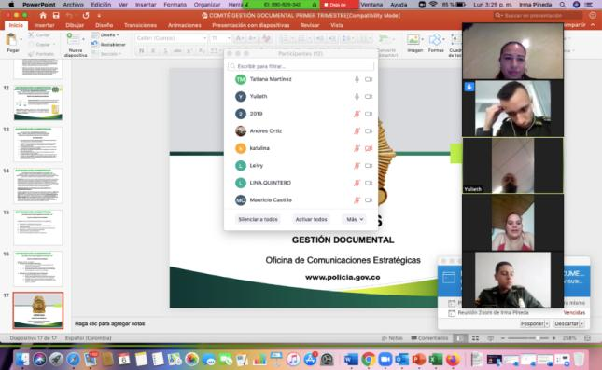
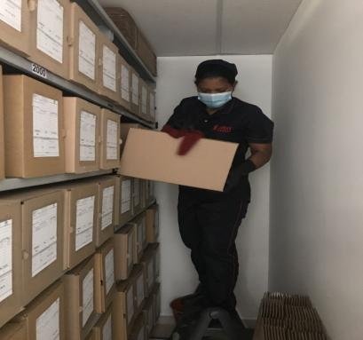
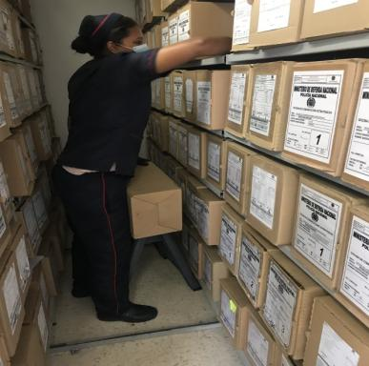
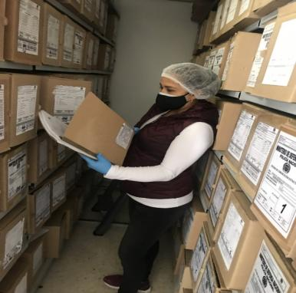
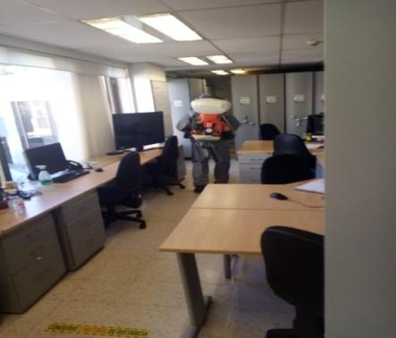
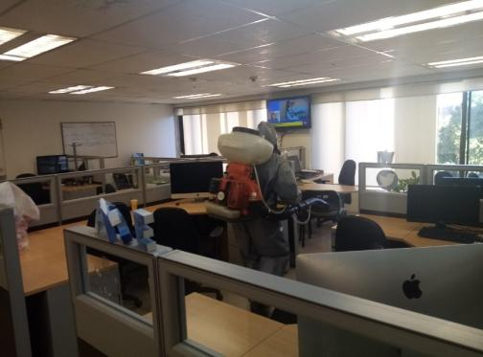

Fecha de Elaboración |  |  |  | 13 | 5 | 2021 |  | Fecha de Elaboración |  | 19 | 5 | 2021 |  |  |  | VISTO BUENO JEFE DE LA OFICINA ASESORA
Diagnostico Elaborado por: |  |  |  |  |  |  |  | Radicadora
 |  |  |  | TEA21. Irma Yolanda Pineda Puerto |  |  |  |  |  | TEA21. Irma Yolanda Pineda Puerto |  |  |  |  |  |  | Coronel MARÍA EMMA CARO ROBLES

Firma |  |  |  |  |  |  |  | Firma |  |  |  |  |  |  |  |  | Firma

